Signaturfigur S5
Figur S5. IPR-søknader i Norge per år. Totalt antall søknader (kolonner) og vektet1 antall søknader med minst en norsk aktør (linjer). 2000–2024.2
1 Se metodedelen om fraksjonstelling for beskrivelse av hvordan antallet er vektet.
2 Figuren er et stablet søylediagram som viser antall søknader i Norge per år, fordelt på rettighetstype (patent, varemerke og design). Datagrunnlaget omfatter publiserte saker etter leveransedato. I tillegg er upubliserte patentsøknader tatt med fra de siste 3 årene (2022–2024). For å få så komplette data som mulig bygger datagrunnlaget på upubliserte patentsøknader innlevert i perioden 2021 til og med mars 2025. Årsaken er at søknader går gjennom et behandlingsløp, hvor publiserings- og behandlingstid er forskjellig fra sak til sak og derfor må upubliserte søknader på begge sider av en gitt tidsperiode være en del av datagrunnlaget for å få så komplette data som mulig. Figuren inkluderer aktive, innvilgede, avsluttede og utløpte saker. Figuren ekskluderer dermed søknader som er trukket eller ugyldige, samt søknader som ble levert før 2022 men ennå ikke var publisert (som antas for å være døde).
Kilde: Patentstyret, sammenstilt av NIFU

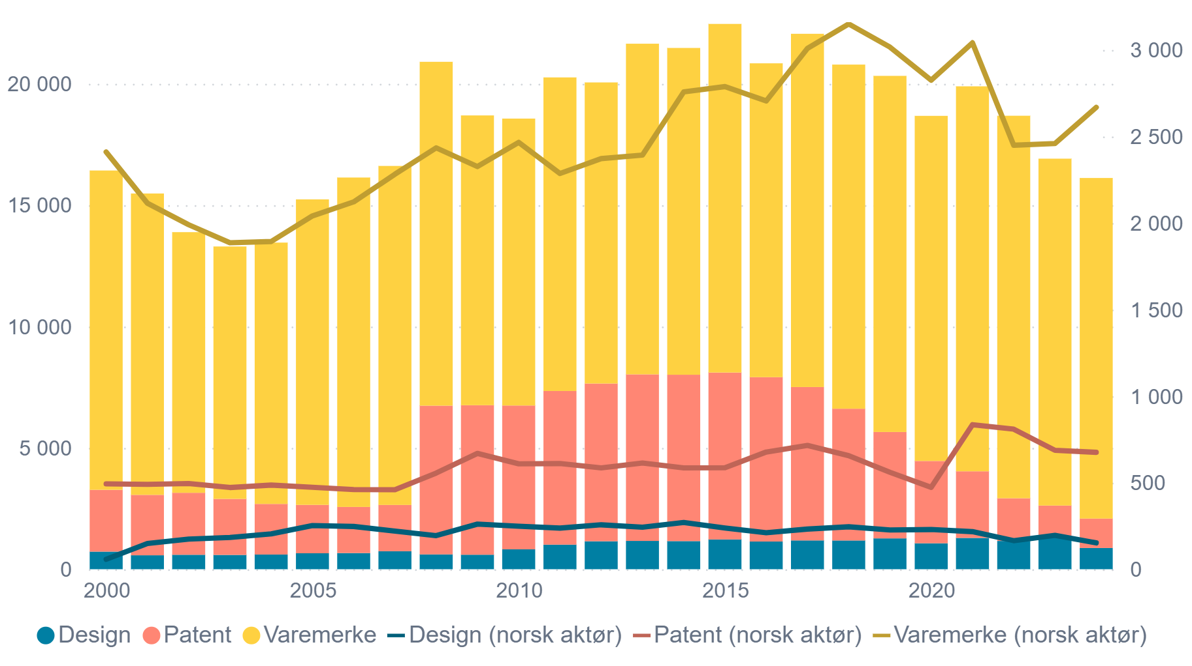
Rettighetstype | Innleveringsår | Totalt antall søknader | Vektet antall søknader med minst én norsk aktør
design | 2000 | 725 | 57,5
design | 2001 | 574 | 148,5
design | 2002 | 595 | 174
design | 2003 | 589 | 183,666666687
design | 2004 | 605 | 204
design | 2005 | 657 | 252,333333343
design | 2006 | 666 | 247
design | 2007 | 740 | 220
design | 2008 | 610 | 194
design | 2009 | 597 | 260,5
design | 2010 | 819 | 248,5
design | 2011 | 1012 | 237,5
design | 2012 | 1152 | 256,5
design | 2013 | 1166 | 242,5
design | 2014 | 1158 | 270
design | 2015 | 1226 | 237,833333343
design | 2016 | 1141 | 210,5
design | 2017 | 1186 | 232
design | 2018 | 1184 | 245
design | 2019 | 1270 | 226,5
design | 2020 | 1067 | 229,25
design | 2021 | 1289 | 217
design | 2022 | 1164 | 165
design | 2023 | 1317 | 195,5
design | 2024 | 874 | 152
patent | 2000 | 2546 | 493
patent | 2001 | 2489 | 490
patent | 2002 | 2554 | 495
patent | 2003 | 2308 | 472
patent | 2004 | 2085 | 486
patent | 2005 | 1994 | 473
patent | 2006 | 1900 | 460
patent | 2007 | 1908 | 459
patent | 2008 | 6128 | 555,41666669
patent | 2009 | 6159 | 669
patent | 2010 | 5925 | 609
patent | 2011 | 6331 | 610,35000002
patent | 2012 | 6498 | 585,16666669
patent | 2013 | 6862 | 613,5
patent | 2014 | 6854 | 585
patent | 2015 | 6877 | 586,00000002
patent | 2016 | 6770 | 677
patent | 2017 | 6319 | 715
patent | 2018 | 5428 | 656
patent | 2019 | 4383 | 560
patent | 2020 | 3393 | 473
patent | 2021 | 2745 | 835
patent | 2022 | 1760 | 809
patent | 2023 | 1306 | 687
patent | 2024 | 1212 | 675
trademark | 2000 | 13155 | 2410
trademark | 2001 | 12416 | 2114
trademark | 2002 | 10738 | 1990
trademark | 2003 | 10399 | 1886
trademark | 2004 | 10766 | 1893
trademark | 2005 | 12585 | 2041
trademark | 2006 | 13571 | 2122
trademark | 2007 | 13966 | 2282
trademark | 2008 | 14166 | 2434
trademark | 2009 | 11939 | 2326
trademark | 2010 | 11821 | 2466
trademark | 2011 | 12918 | 2286
trademark | 2012 | 12404 | 2372
trademark | 2013 | 13622 | 2392
trademark | 2014 | 13463 | 2757
trademark | 2015 | 14362 | 2788
trademark | 2016 | 12931 | 2705
trademark | 2017 | 14553 | 3009
trademark | 2018 | 14178 | 3150
trademark | 2019 | 14672 | 3016
trademark | 2020 | 14217 | 2825
trademark | 2021 | 15860 | 3041
trademark | 2022 | 15758 | 2449
trademark | 2023 | 14291 | 2459
trademark | 2024 | 14032 | 2668

F5.1a
Figur 5.1a IPR-søknader i Norge per kvartal. Totalt antall søknader (kolonner) og vektet1 antall søknader med minst en norsk aktør (linjer). Rullerende gjennomsnitt over 9 måneder. 2000–2024.2
1 Se metodedelen om fraksjonstelling for beskrivelse av hvordan antallet er vektet.
2 Figuren er et stablet søylediagram som viser antall søknader i Norge per kvartal, fordelt på rettighetstype (patent, varemerke og design), samt linjer som viser søknader med norsk aktør. Datagrunnlaget omfatter publiserte saker etter leveransedato. I tillegg er upubliserte patentsøknader tatt med fra de siste 3 årene (2022–2024). For å få så komplette data som mulig bygger datagrunnlaget på upubliserte patentsøknader innlevert i perioden 2021 til og med mars 2025. Årsaken er at søknader går gjennom et behandlingsløp, hvor publiserings- og behandlingstid er forskjellig fra sak til sak og derfor må upubliserte søknader på begge sider av en gitt tidsperiode være en del av datagrunnlaget for å få så komplette data som mulig. Figuren inkluderer aktive, innvilgede, avsluttede og utløpte saker. Figuren ekskluderer dermed søknader som er trukket eller ugyldige, samt søknader som ble levert før 2022 men ennå ikke var publisert (som antas for å være døde).
Kilde: Patentstyret, sammenstilt av NIFU

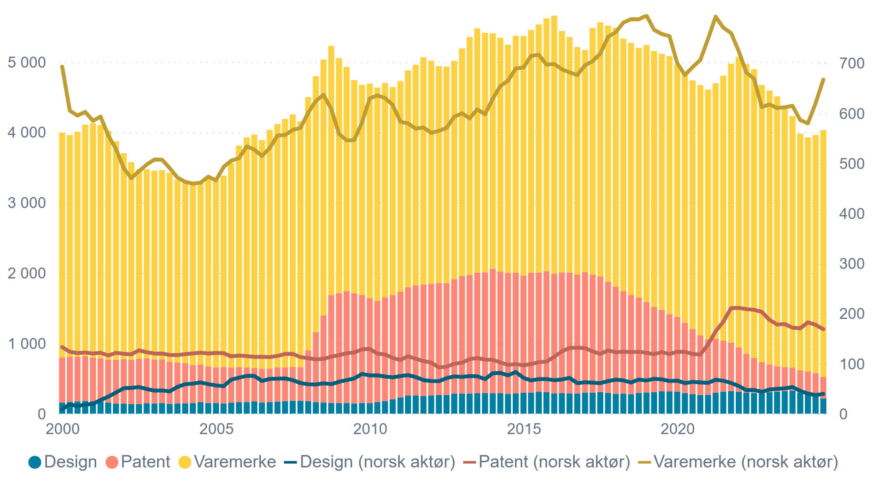
Rettighetstype | Kvartal | Totalt antall søknader | Vektet antall søknader med minst én norsk aktør
design | 2000 K1 |  | 9.00
design | 2000 K1 | 156.00
design | 2000 K2 |  | 18,5
design | 2000 K2 | 167,5
design | 2000 K3 |  | 15,333333333
design | 2000 K3 | 175.00
design | 2000 K4 |  | 18.00
design | 2000 K4 | 181,25
design | 2001 K1 |  | 19,75
design | 2001 K1 | 176,25
design | 2001 K2 |  | 27,25
design | 2001 K2 | 175.00
design | 2001 K3 |  | 34.00
design | 2001 K3 | 159.00
design | 2001 K4 |  | 42,25
design | 2001 K4 | 143,5
design | 2002 K1 |  | 51.00
design | 2002 K1 | 143,75
design | 2002 K2 |  | 51,5
design | 2002 K2 | 135,75
design | 2002 K3 |  | 53,25
design | 2002 K3 | 135,75
design | 2002 K4 |  | 49,25
design | 2002 K4 | 148,75
design | 2003 K1 |  | 46.00
design | 2003 K1 | 145,5
design | 2003 K2 |  | 46,5
design | 2003 K2 | 150,5
design | 2003 K3 |  | 44,5
design | 2003 K3 | 140,75
design | 2003 K4 |  | 53,5
design | 2003 K4 | 147,25
design | 2004 K1 |  | 59.00
design | 2004 K1 | 147,75
design | 2004 K2 |  | 60.00
design | 2004 K2 | 149,25
design | 2004 K3 |  | 62,5
design | 2004 K3 | 165,25
design | 2004 K4 |  | 59.00
design | 2004 K4 | 151,25
design | 2005 K1 |  | 56,5
design | 2005 K1 | 152,75
design | 2005 K2 |  | 55.00
design | 2005 K2 | 142,75
design | 2005 K3 |  | 68.00
design | 2005 K3 | 157,5
design | 2005 K4 |  | 72.00
design | 2005 K4 | 164,25
design | 2006 K1 |  | 75,5
design | 2006 K1 | 166.00
design | 2006 K2 |  | 75,5
design | 2006 K2 | 175,25
design | 2006 K3 |  | 65,25
design | 2006 K3 | 159,75
design | 2006 K4 |  | 69,5
design | 2006 K4 | 166,5
design | 2007 K1 |  | 70.00
design | 2007 K1 | 171.00
design | 2007 K2 |  | 70,5
design | 2007 K2 | 180.00
design | 2007 K3 |  | 67.00
design | 2007 K3 | 185.00
design | 2007 K4 |  | 61,25
design | 2007 K4 | 185.00
design | 2008 K1 |  | 58,75
design | 2008 K1 | 180,25
design | 2008 K2 |  | 58,25
design | 2008 K2 | 166.00
design | 2008 K3 |  | 60,75
design | 2008 K3 | 161.00
design | 2008 K4 |  | 59.00
design | 2008 K4 | 152,5
design | 2009 K1 |  | 63,75
design | 2009 K1 | 151,75
design | 2009 K2 |  | 67.00
design | 2009 K2 | 149,25
design | 2009 K3 |  | 70,5
design | 2009 K3 | 146,5
design | 2009 K4 |  | 79,5
design | 2009 K4 | 149,25
design | 2010 K1 |  | 76,5
design | 2010 K1 | 151,25
design | 2010 K2 |  | 76,5
design | 2010 K2 | 163,25
design | 2010 K3 |  | 74,25
design | 2010 K3 | 181,25
design | 2010 K4 |  | 72,5
design | 2010 K4 | 204,75
design | 2011 K1 |  | 75,25
design | 2011 K1 | 233,25
design | 2011 K2 |  | 77.00
design | 2011 K2 | 257,25
design | 2011 K3 |  | 73,25
design | 2011 K3 | 260,5
design | 2011 K4 |  | 67.00
design | 2011 K4 | 253.00
design | 2012 K1 |  | 65,25
design | 2012 K1 | 261,75
design | 2012 K2 |  | 65.00
design | 2012 K2 | 265,25
design | 2012 K3 |  | 71.00
design | 2012 K3 | 265,5
design | 2012 K4 |  | 74,5
design | 2012 K4 | 288.00
design | 2013 K1 |  | 73,5
design | 2013 K1 | 285,5
design | 2013 K2 |  | 75,25
design | 2013 K2 | 288.00
design | 2013 K3 |  | 74,75
design | 2013 K3 | 292.00
design | 2013 K4 |  | 69.00
design | 2013 K4 | 291,5
design | 2014 K1 |  | 80,75
design | 2014 K1 | 290,75
design | 2014 K2 |  | 81,5
design | 2014 K2 | 291,25
design | 2014 K3 |  | 76,5
design | 2014 K3 | 282,25
design | 2014 K4 |  | 83,25
design | 2014 K4 | 289,5
design | 2015 K1 |  | 71,5
design | 2015 K1 | 300,5
design | 2015 K2 |  | 66,5
design | 2015 K2 | 298.00
design | 2015 K3 |  | 69.00
design | 2015 K3 | 311,5
design | 2015 K4 |  | 69,25
design | 2015 K4 | 306,5
design | 2016 K1 |  | 66,75
design | 2016 K1 | 289,75
design | 2016 K2 |  | 68,25
design | 2016 K2 | 292,5
design | 2016 K3 |  | 71,5
design | 2016 K3 | 289.00
design | 2016 K4 |  | 61.00
design | 2016 K4 | 285,25
design | 2017 K1 |  | 62,75
design | 2017 K1 | 301,25
design | 2017 K2 |  | 62.00
design | 2017 K2 | 299,5
design | 2017 K3 |  | 61.00
design | 2017 K3 | 305,75
design | 2017 K4 |  | 65.00
design | 2017 K4 | 296,5
design | 2018 K1 |  | 68.00
design | 2018 K1 | 283.00
design | 2018 K2 |  | 66,5
design | 2018 K2 | 284.00
design | 2018 K3 |  | 62,25
design | 2018 K3 | 276,25
design | 2018 K4 |  | 68,25
design | 2018 K4 | 296.00
design | 2019 K1 |  | 66,25
design | 2019 K1 | 302,5
design | 2019 K2 |  | 69,75
design | 2019 K2 | 305,25
design | 2019 K3 |  | 68,5
design | 2019 K3 | 320,75
design | 2019 K4 |  | 65,25
design | 2019 K4 | 317,5
design | 2020 K1 |  | 66.00
design | 2020 K1 | 315,25
design | 2020 K2 |  | 61.00
design | 2020 K2 | 293,75
design | 2020 K3 |  | 63,5
design | 2020 K3 | 279,25
design | 2020 K4 |  | 62,5
design | 2020 K4 | 266,75
design | 2021 K1 |  | 61,5
design | 2021 K1 | 268,25
design | 2021 K2 |  | 67,75
design | 2021 K2 | 300,75
design | 2021 K3 |  | 65,75
design | 2021 K3 | 311,75
design | 2021 K4 |  | 61,5
design | 2021 K4 | 322,25
design | 2022 K1 |  | 55,25
design | 2022 K1 | 313,75
design | 2022 K2 |  | 47.00
design | 2022 K2 | 300.00
design | 2022 K3 |  | 47,5
design | 2022 K3 | 295,25
design | 2022 K4 |  | 43,75
design | 2022 K4 | 291.00
design | 2023 K1 |  | 48,25
design | 2023 K1 | 308.00
design | 2023 K2 |  | 49,75
design | 2023 K2 | 314,5
design | 2023 K3 |  | 50,5
design | 2023 K3 | 321,5
...

F5.1b
Figur 5.1b IPR-søknader fra norske aktører etter tematisk kategori og rettighetstype1, vektet etter to ulike perspektiver2. 2000–2024.
1 Klassifiseringen er basert på internasjonale klassifikasjonssystemer: IPC/CPC-klasser for patenter (tekniske områder), Nice-klasser for varemerker (varer og tjenester), og Locarno-klasser for design (produktgrupper). Disse er aggregert til overordnede tematiske kategorier. Prosentandelene er beregnet med fraksjonstelling: For teknologiperspektivet er søknader som tilhører flere kategorier vektet proporsjonalt etter hvor mange ganger de er klassifisert i ulike klasser. Klassene aggregeres deretter til overordnede tematiske kategorier. Mens for søkerperspektivet så fordeles en enhet likt mellom dem om det er flere søkere. Se også metodedelen for ytterlig informasjon om vekting.
2 Teknologiperspektivet svarer på spørsmålet «Hvordan fordeler den samlede teknologiske profilen seg når overlapp deles proporsjonalt?» og søkerperspektivet svarer på spørsmålet «Hvor stor andel av alle norske søknader berører denne sektoren?»
Kilde: Datagrunnlaget fra Patentstyret, sammenstilt av NIFU

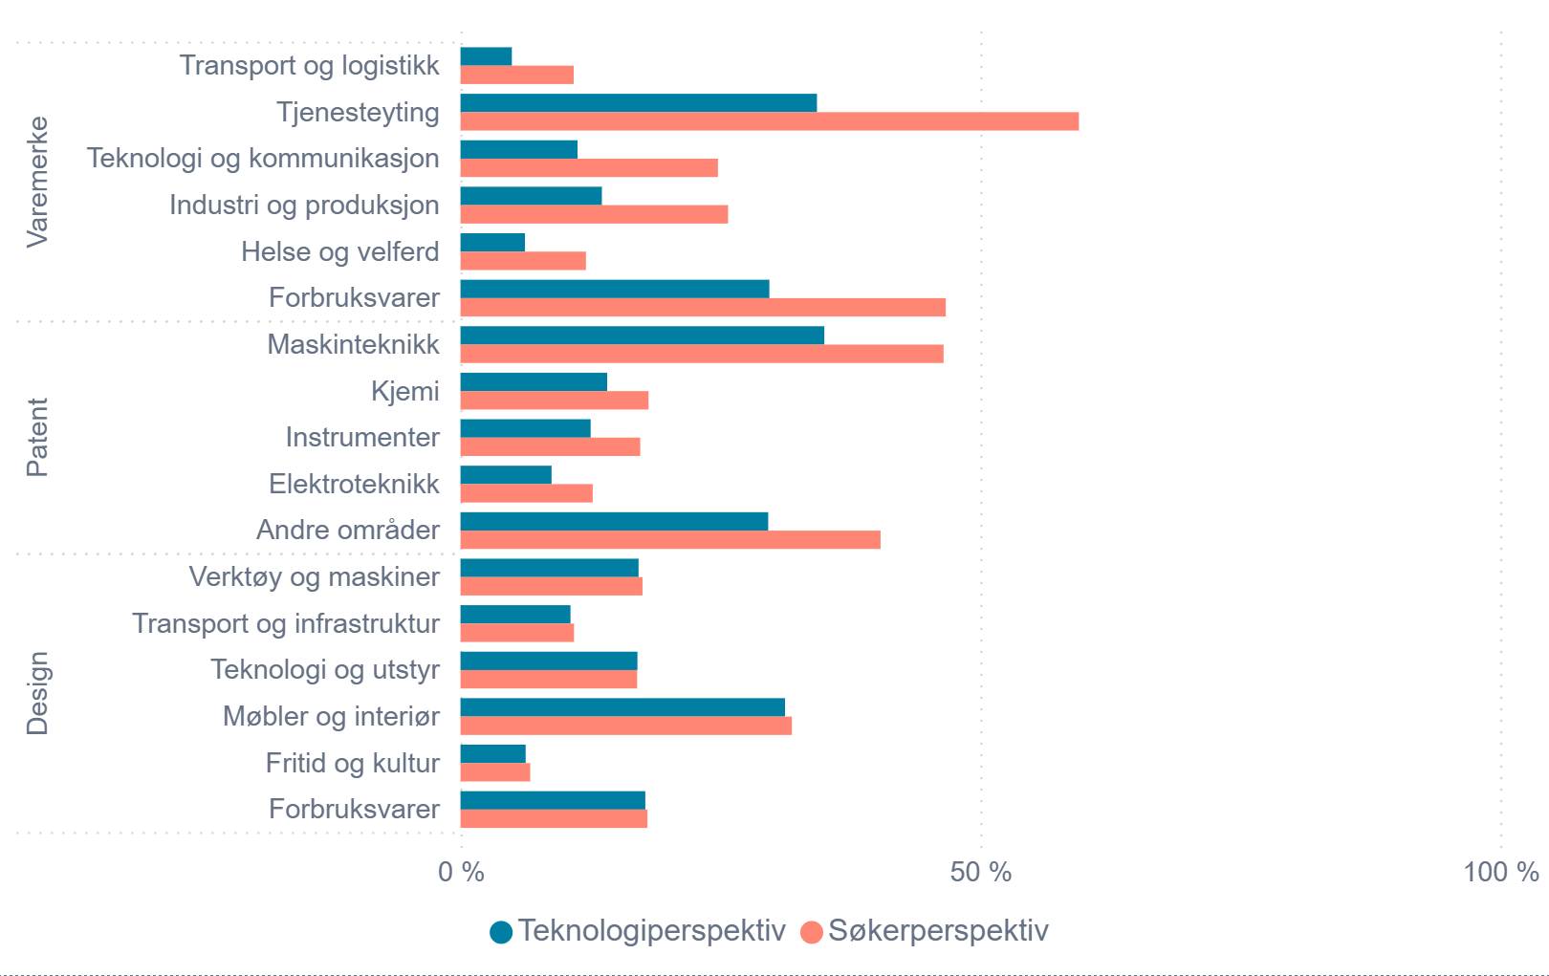
Rettighetstype | Tematisk kategori | Teknologiperspektiv | Søkerperspektiv
varemerke | Tjenesteyting | 34,29% | 59,49%
varemerke | Forbruksvarer | 29,71% | 46,68%
varemerke | Industri og Produksjon | 13,60% | 25,74%
varemerke | Teknologi og kommunikasjon | 11,26% | 24,77%
varemerke | Helse og velferd | 6,20% | 12,07%
varemerke | Transport og logistikk | 4,94% | 10,89%
patent | Maskinteknikk | 35,00% | 46,47%
patent | Andre områder | 29,60% | 40,41%
patent | Kjemi | 14,11% | 18,09%
patent | Instrumenter | 12,52% | 17,29%
patent | Elektroteknikk | 8,76% | 12,72%
design | Møbler og interiør | 31,22% | 31,88%
design | Forbruksvarer | 17,78% | 17,98%
design | Verktøy og maskiner | 17,13% | 17,51%
design | Teknologi og utstyr | 17,02% | 16,99%
design | Transport og infrastruktur | 10,58% | 10,92%
design | Fritid og kultur | 6,27% | 6,70%

F5.1c
Figur 5.1c Vektet antall IPR-søknader fra norske aktører etter sentralitetsklasse og rettighetstype.1 2000–2024.
1 IPR-søknader er gruppert etter sentralitetsklasse (SSB 2018) og IPR-type. Se også metodedel. Ikke alle søknader kan kategoriseres etter sentralitetsindeksen.
Kilde: Datagrunnlaget fra Patentstyret, sammenstilt av NIFU

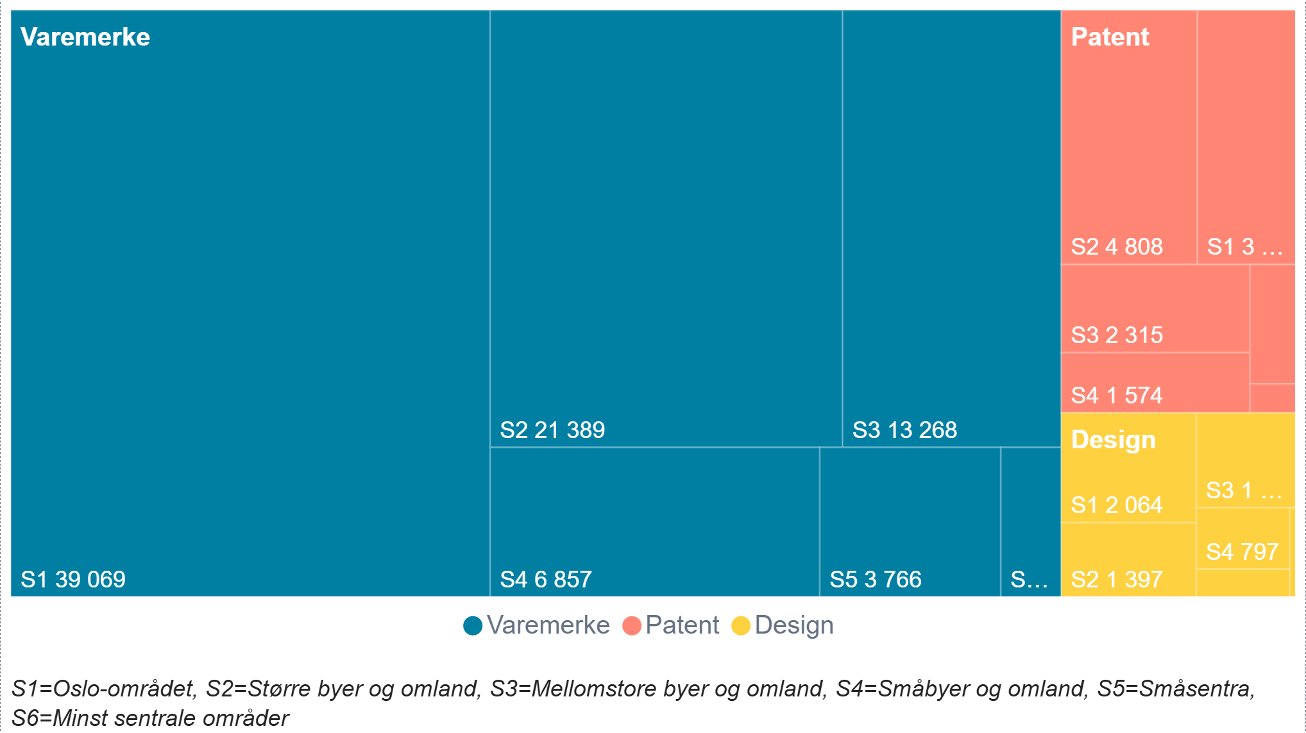
Rettighetstype | Sentralitetsklasse (2018) | Vektet antall IPR-søknader
design | Oslo bo- og arbeidsmarkedsregion | 2064
design | Regioner med mellomstore byer og byomland | 1315
design | Regioner med sentra under 1 000 innbyggere | 74
design | Regioner med små byer | 797
design | Regioner med småsentra | 365
design | Regioner med større byer og byomland | 1397
patent | Oslo bo- og arbeidsmarkedsregion | 3476
patent | Regioner med mellomstore byer og byomland | 2315
patent | Regioner med sentra under 1 000 innbyggere | 183
patent | Regioner med små byer | 1574
patent | Regioner med småsentra | 760
patent | Regioner med større byer og byomland | 4808
trademark | Oslo bo- og arbeidsmarkedsregion | 39069
trademark | Regioner med mellomstore byer og byomland | 13268
trademark | Regioner med sentra under 1 000 innbyggere | 1256
trademark | Regioner med små byer | 6857
trademark | Regioner med småsentra | 3766
trademark | Regioner med større byer og byomland | 21389

F5.1d
...
Rettighetstype | Kategori | 2000 | 2001 | 2002 | 2003 | 2004 | 2005 | 2006 | 2007 | 2008 | 2009 | 2010 | 2011
trademark | Industri og Produksjon | 286 | 276 | 266 | 269 | 282 | 297 | 334 | 336 | 361 | 365 | 346 | 323
trademark | Forbruksvarer | 714 | 671 | 676 | 645 | 622 | 693 | 666 | 720 | 766 | 776 | 816 | 762
trademark | Tjenesteyting | 801 | 683 | 602 | 545 | 563 | 613 | 659 | 711 | 784 | 715 | 829 | 747

Kategorier som ikke er tatt med i figuren:
design | Mat- og drikkeutstyr |  |  |  |  |  |  | 1 |  |  | 1 | 1
design | n/a |  | 17 | 11 | 7
design | Diverse |  |  |  |  |  | 1 | 14 | 15 | 14

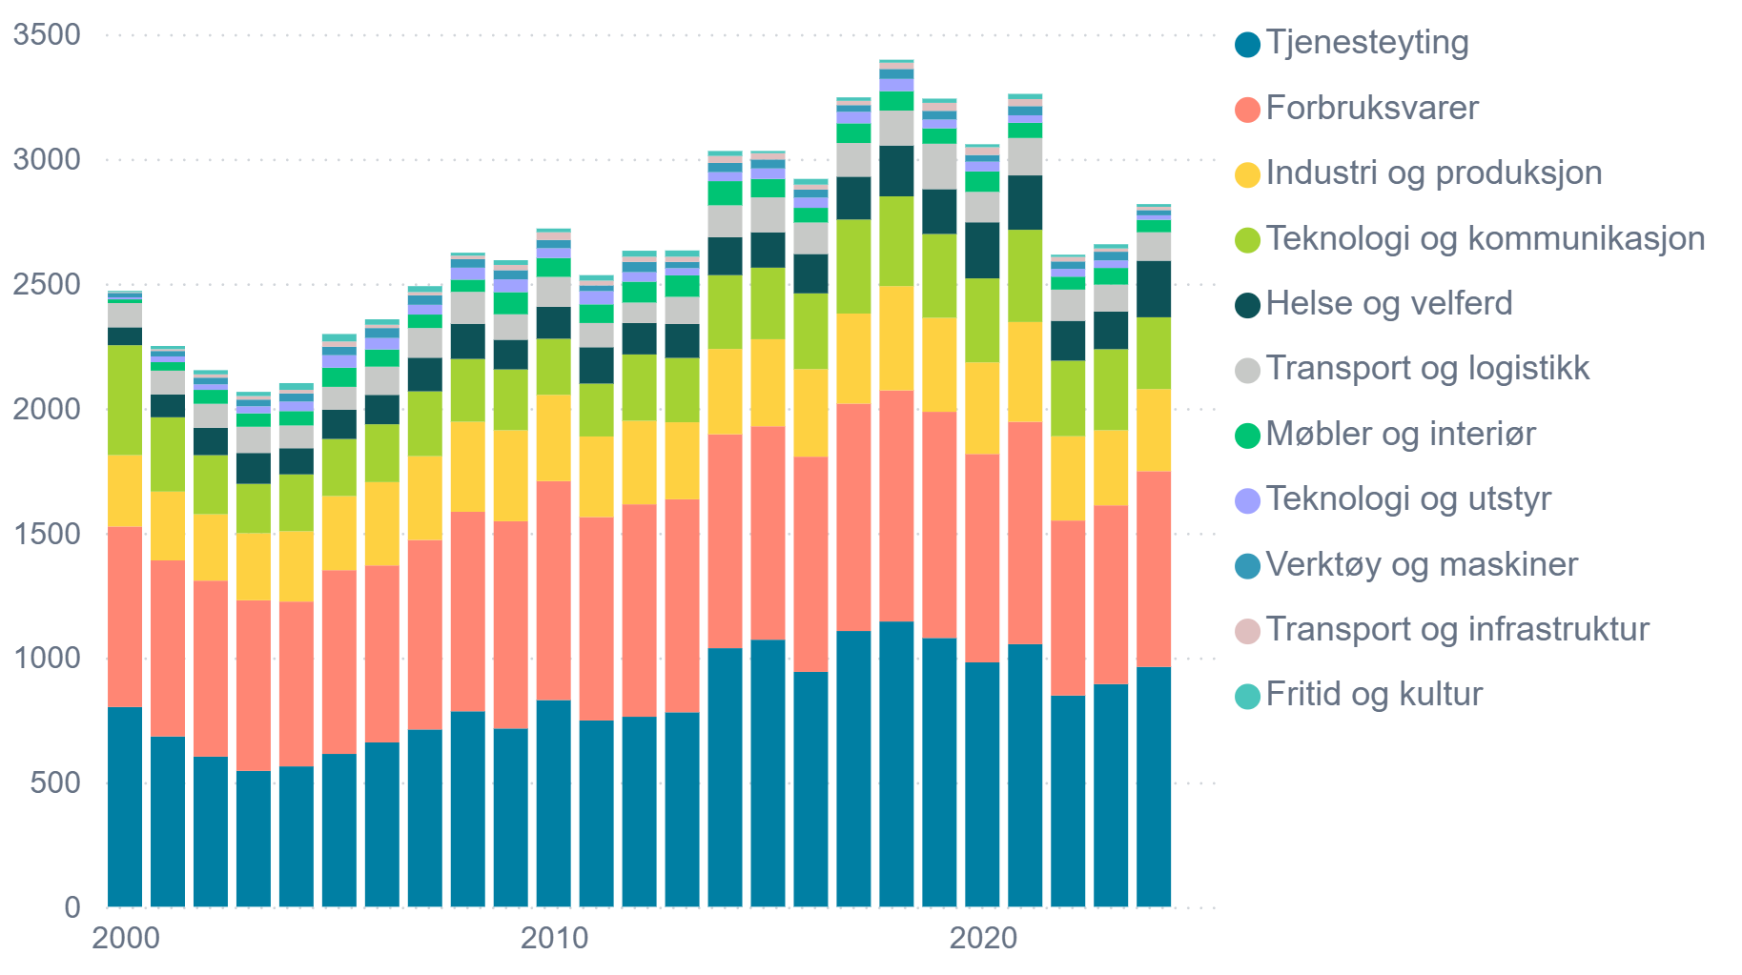

F5.1e
Figur 5.1e Vektet antall aktive norske patentsøknader og tildelinger etter teknologiske områder.1 2000–2024.
1 Figuren viser aktive norske patentsøknader og tildelinger fordelt på teknologiske områder, aggregert etter WIPO-baserte teknologikategorier. Søknader med status som henlagt, trukket, ugyldig eller avslått er ekskludert. Dataene er filtrert for å fjerne duplikater og uklassifiserte poster. Merk at 2024-data er ufullstendige, da bare et fåtall søknader har rukket å bli klassifisert.
Kilde: Datagrunnlaget fra Patentstyret, sammenstilt av NIFU.

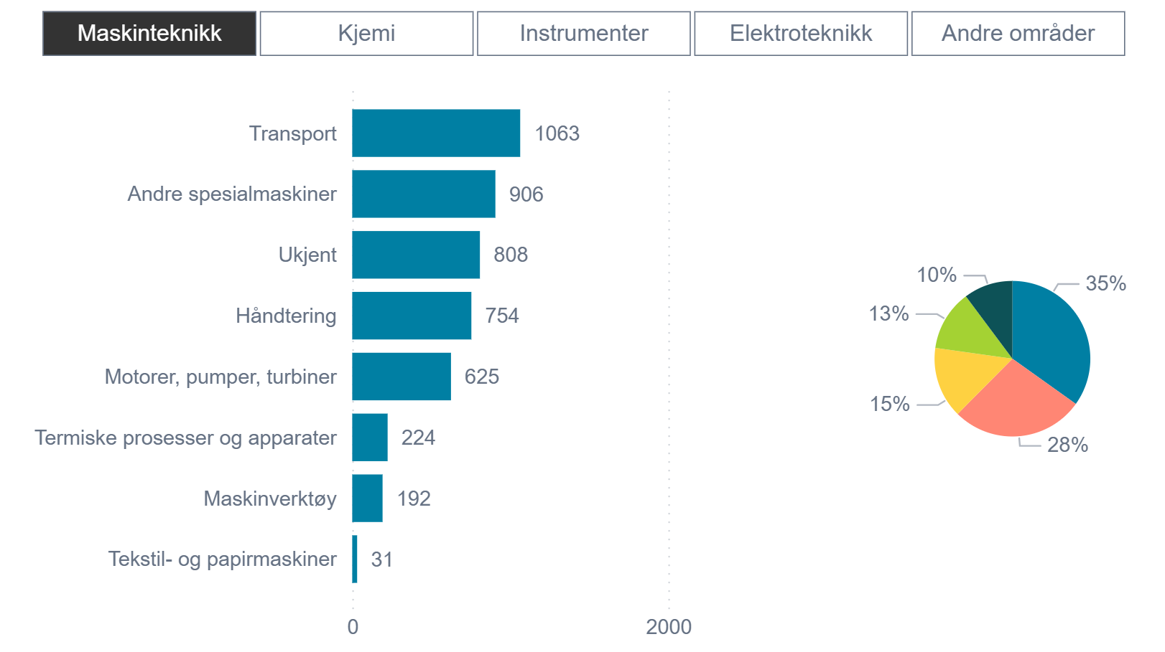
Teknologikategori | Teknologisk område | Vektet antall aktive norske patentsøknader og tildelinger
Andre områder | Andre forbruksvarer | 195
Andre områder | Bygg- og anleggsteknikk | 2819
Andre områder | Fremvoksende teknologier | 142
Andre områder | Møbler, spill | 480
Elektroteknikk | Audiovisuell teknologi | 170
Elektroteknikk | Elektriske maskiner, apparater, energi | 552
Elektroteknikk | Halvledere | 38
Elektroteknikk | Informasjonsteknologi | 57
Elektroteknikk | n/a | 409
Elektroteknikk | Telekommunikasjon | 120
Instrumenter | Analyse av biologiske materialer | 273
Instrumenter | Måleteknologi | 1102
Instrumenter | n/a | 228
Instrumenter | Optikk | 57
Kjemi | Bioteknologi | 127
Kjemi | Grunnmaterialkjemi | 209
Kjemi | Kjemiteknikk | 534
Kjemi | Legemidler | 237
Kjemi | Makromolekylær kjemi, polymerer | 38
Kjemi | Materialer, metallurgi | 221
Kjemi | Matkjemi | 166
Kjemi | Mikrostruktur og nanoteknologi | 8
Kjemi | Miljøteknologi | 208
Kjemi | Organisk fin-kjemi | 81
Kjemi | Overflateteknologi, belegg | 125
Maskinteknikk | Andre spesialmaskiner | 906
...

F5.1f
...
Aggregert næringsområde | 2015 | 2016 | 2017 | 2018 | 2019 | 2020 | 2021 | 2022 | 2023 | 2024
Utdanning, helse og andre offentlige tjenester | 4.3 | 9 | 9 | 16 | 2 | 10 | 11 | 10 | 11 | 5
Bygg og anlegg | 5 | 9 | 11 | 10 | 9 | 3 | 15 | 11 | 16 | 8
Primærnæringer, unntatt petroleum | 6 | 5 | 18 | 15 | 10 | 4 | 24 | 17 | 6 | 14
Ukjent | 107.5 | 81 | 32 | 24 | 4 | 7 | 17 | 19 | 20 | 23
Petroleumsutvinning | 25 | 26 | 47 | 24 | 52 | 31 | 44 | 38 | 28 | 38
Forskningsinstitutter | 25 | 26 | 41 | 47 | 43 | 29 | 54 | 49 | 36 | 50
Industri | 197 | 194 | 263 | 191 | 162 | 129 | 197 | 174 | 171 | 168
Private tjenestenæringer | 193 | 306 | 330 | 292 | 242 | 277 | 422 | 375 | 364 | 243

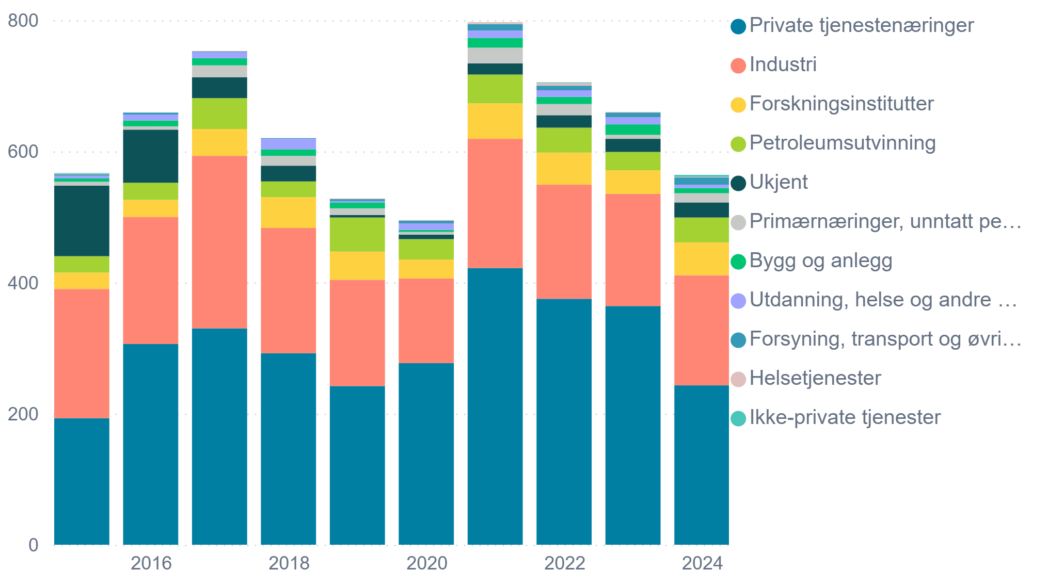

D1-F1
Figur 1 Søknader om rettsbeskyttelse i alt. 2024.
Kilde:SSB
Søknader om rettsbeskyttelse i alt. 2024. Kilde: SSB/Patentstyret
 | Antall
Patenter | 1271
Varemerker | 14735
Designbeskyttelse | 1291

D2-F2
Figur 2 Varemerkesøknader i prosent av alle søknader. 2013–2024.
Kilde: SSB

 | 2013 | 2014 | 2015 | 2016 | 2017 | 2018 | 2019 | 2020 | 2021 | 2022 | 2023 | 2024
I alt | 0.84 | 0.85 | 0.85 | 0.83 | 0.84 | 0.86 | 0.86 | 0.86 | 0.86 | 0.87 | 0.85 | 0.85
Av dette norske foretak | 0.77 | 0.77 | 0.77 | 0.79 | 0.80 | 0.80 | 0.79 | 0.79 | 0.78 | 0.77 | 0.78 | 0.80

Varemerkesøknader i prosent av alle søknader. 2024. Kilde: SSB/Patentstyret

